캐논 G3910
견 적 서

 |  | 귀하
전화 : | 010-5378-8392
팩스 :
담당 :

아래와 같이 견적합니다.

견 적 합 계 : | ₩280,000
견 적 일 자 : | 2018-03-02
결 재 조 건 :

품 명 | 규 격 | 수 량 | 단 가 | 금 액 | 세 액 | 합 계 액
 |  |  |  | - | - | -
복합기 | 캐논 PIXMA G3910 | 1 | 254,545 | 254,545 | 25,455 | 280,000
 | A4 무한잉크젯복합기 |  |  | - | - | -

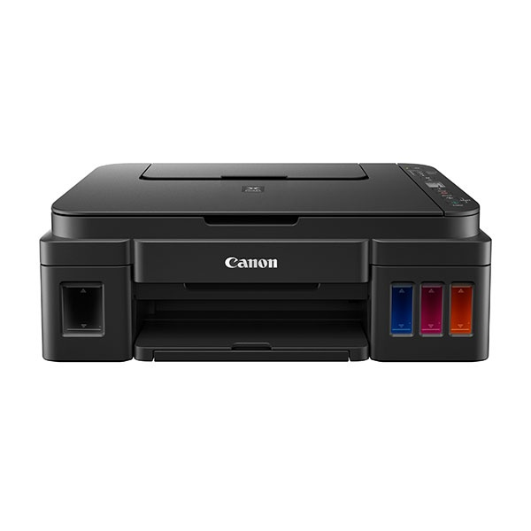
 | 인쇄,복사,스캔
 | 흑백인쇄속도 최대8.8ipm
 | 컬러인쇄속도 최대5ipm
 | 인쇄해상도 4800x1200dpi
 | USB,무선네트워크

 |  |  |  | - | - | -

잉크 | GI-990BK검정(6000매) 15,000원
 | GI-990C 파랑(7000매) 15,000원
 | GI-990M 빨강(7000매) 15,000원
 | GI-990Y 노랑(7000매) 15,000원

* 결제계좌 : 신한 110-138-600484 씨-넷 |  |  | 합 계 | 254,545 | 25,455 | 280,000
* 견적담당 : | 유지현(033-264-3200)
* REMARK

